Sheet1
こちらは、オリジナルプログラムです。カスタマイズは右側で
こちらは、カスタマイズ用で 黄色のセルに周波数を記入してください

1 or 0
1 or 0
 | 受信(kHz) | UpHetro;1 |  |  |  |  |  | 受信(kHz) | UpHetro;1
Band 1 | 7,044 | LowerHet;0 |  |  |  |  | Band 1 | 50,104 | LowerHet;0
Band 2 | 10,102 | 1 |  |  |  |  | Band 2 | 52,004 | 1

 |  | DBM |  | DBM | ⇒AF |  |  |  | DBM |  | DBM | ⇒AF

 |  |  |  | SSBキャリア |  |  |  |  |  |  | SSBキャリア
 |  | 局発(kHz) |  | LSB（kHz） | USB(kHz) | CW(kHz) |  |  | 局発(kHz) |  | LSB（kHz） | USB(kHz) | CW(kHz)
RB1;Open | Band 1 | 19,040 |  | 11,999.2 | 11,996.2 | 11,997.0 | RB1;Open | Band 1 | 62,100 |  | 11,999.2 | 11,996.2 | 11,997.0
RB1;GND | Band 2 | 22,098 |  |  |  |  | RB1;GND | Band 2 | 64,000

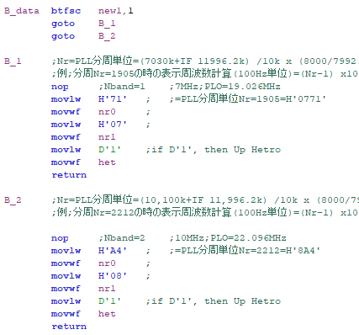
 | Band 1 | 000771 | HEX | 01D4B8 | 01D49A | 01D4A2 |  | Band 1 | 001848 | HEX | 01D4B8 | 01D49A | 01D4A2
 | Band 2 | 0008A4 | HEX |  |  |  |  | Band 2 | 001906 | HEX

 |  | 71 |  |  |  |  |  |  | 48

 |  | 07 |  |  |  |  |  |  | 18

 |  | 1 |  |  |  |  |  |  | 1

 |  | A4 |  |  |  |  |  |  | 06

 |  | 08 |  |  |  |  |  |  | 19

 |  | 1 |  |  |  |  |  |  | 1

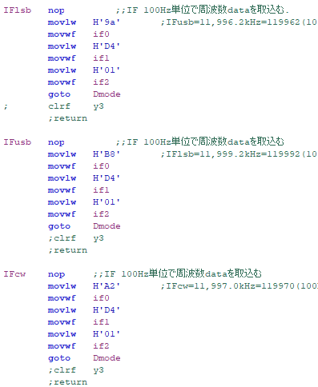
 |  | 9A |  |  |  |  |  |  | 9A

 |  | D4 |  |  |  |  |  |  | D4

 |  | 01 |  |  |  |  |  |  | 01

 |  | B8 |  |  |  |  |  |  | B8

 |  | D4 |  |  |  |  |  |  | D4

 |  | 01 |  |  |  |  |  |  | 01

 |  | A2 |  |  |  |  |  |  | A2

 |  | D4 |  |  |  |  |  |  | D4

 |  | 01 |  |  |  |  |  |  | 01

